INSTRUCTIVO (No llenar)
 | FORMATO PARA INVESTIGACIÓN DE ACCIDENTES SEGURIDAD & HIGIENE SH-FO-001 |  |  |  |  |  | Pág. 1/1
Instructivo: Esta hoja indica como se tiene que llenar el Formato de Investigación de Accidentes (pestaña roja "INVESTIGACIÓN") 1. Realiza la investigación solo de accidentes fatales, severos (amputaciones, quemaduras de 3er grado, u otro que origine daño permanente), graves (fracturas), sobre esfuerzo, (lesiones ergonimicas). 2. Realiza la investigación dentro de las 48 horas posteriores al evento. 3. Recaba la información que se solicita y llena los espacios de acuerdo al concepto y descripción que se menciona a continuación en cada casilla 4. Reúne a los asociados que hayan podido presenciar el evento o quienes intervinieron en la atención del accidente 5. No modifiques o muevas el área donde ocurrió el accidente, delimítala, de no ser posible toma evidencia fotográfica del área. Apoyare con el sistema de CCTV de ser posible. Si en el accidente estuvo involucrado un equipo o máquina, inmovilízala hasta su revisión por parte de mantenimiento. 6. Una vez determinadas las causas raíz del accidente ejecuta los planes de acción de manera inmediata
 |  |  |  | EMISION: ABRIL 2022 |  | SUSTITUYE : FORMATO DE INVESTIGACIÓN DE INCIDENTES
Fecha de investigación:
Área:
 | FECHA DE CUANDO SE HACE LA INVESTIGACIÓN |  |  | ESCRIBE EL NOMBRE DEL ÁREA DONDE OCURRIO EL ACCIDENTE

Datos Generales
Fecha del accidente:
Hora del incidente:
Determinante:
 | FECHA EN LA QUE OCURRIO EL ACCIDENTE |  |  | HORA EN LA QUE OCURRIO EL ACCIDENTE |  |  | DETERMINANTE DE LA UNIDAD
Nombre de la Unidad:
Área o Zona del Incidente:
 | ESCRIBE EL NOMBRE DE LA UNIDAD |  |  | ESCRIBE EL NOMBRE DE LA ZONA DONDE OCURRIO EL ACCIDENTE
Nombre del lesionado:
Antigüedad en la compañía:
Número del Asociado:
 | ESCRIBE EL NOMBRE DEL LESIONADO |  |  | ESCRIBE LA ANTIGÜEDAD DEL LESIONADO SI ES QUE APLICA |  | ESCEIBE EL NÚMERO DEL ASOCIADO LESIONADO
Puesto del Asociado(a):
Edad del lesionado:
 | ESCEIBE EL PUESTO DEL ASOCIADO |  |  | ESCRIBA LA EDAD DEL ASOCIADO
Nombre de Gerente Unidad:
Turno:
 | ESCRIBA EL NOMBRE DEL GERENTE DE LA UNIDAD |  |  | ESCRIBA EL TURNO EN EL QUE OCURRIO EL ACCIDENTE

Agente Afectado: | Asociado(a) | Cliente | Tercero | SELECCIONE UNA CASILLA DE ACUERDO A LA PERSONA AFECTADA, SOMBREALA DE COLOR ROJO

Descripción del incidente
DESCRIBE DE MANERA DETALLADA LOS HECHOS OCURRIDOS
A continuación se deben indicar las causas directas que contribuyeron a que se diera el evento, para lo cual se deberá hacer el análisis de 5M
ANÁLISIS DE CAUSA RAÍZ - ISHIKAWA / 5M
 | En cada casilla se desplegará un menú con las posibles causas directas relacionadas con la persona, que dieron origen al accidente, se debe de seleccionar una por cada casilla de acuerdo a la investigación. |  | 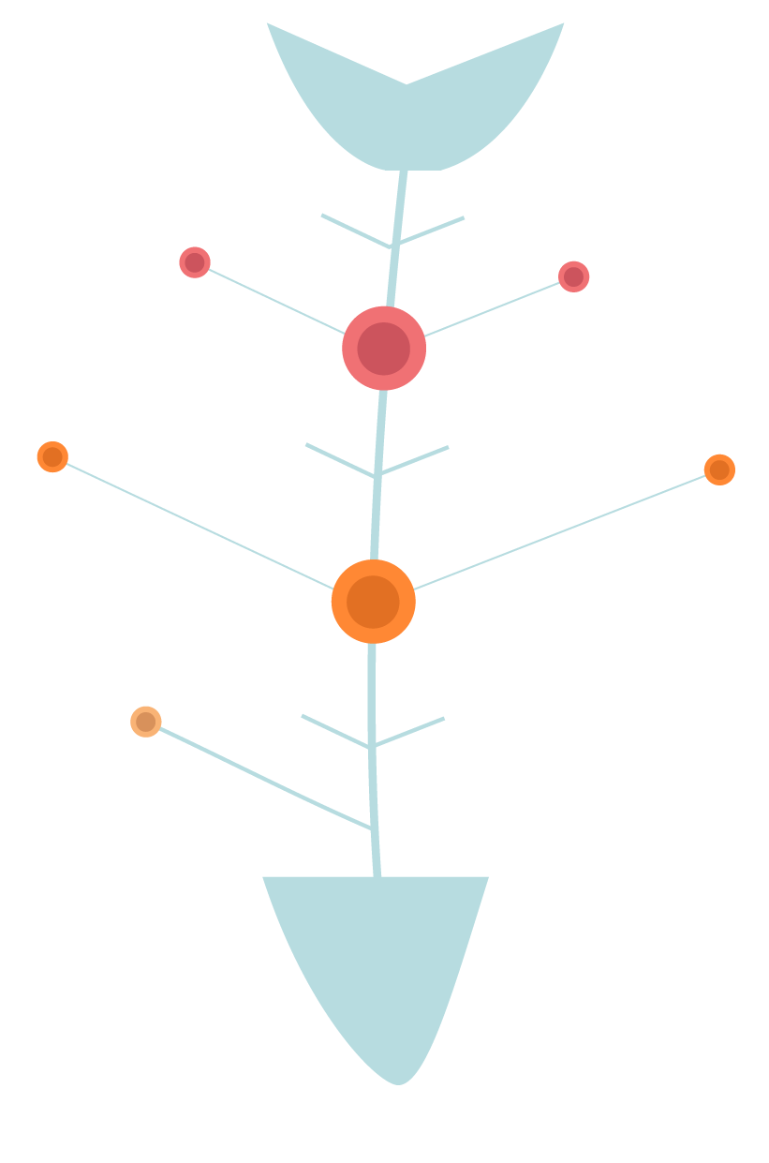 |  |  | En cada casilla se despliega un menú con las posibles causas directas relacionadas con la máquina o equipo, que dieron origen al accidente, se debe de seleccionar una por cada casilla de acuerdo a lo investigación.

Causa Raíz
Mano de obra / Persona

Causa Raíz - Maquinaría

 | En cada casilla se despliega un menú con las posibles causas directas relacionadas con los programas, protocolos, procesos o lineamientos, que dieron origen al accidente, se debe de seleccionar una por cada casilla de acuerdo a lo investigado. |  |  |  |  | En cada casilla se despliega un menú con las posibles causas directas relacionadas con las herramientas manuales o eléctricas,, accesorios, muebles de carga, patines, carritos de compara o mercancía, que dieron origen al accidente, se debe de seleccionar una por cada casilla de acuerdo a lo investigado.

Causa Raíz
Método - Capacitación, Procedimientos
Causa Raíz - Material.

 | En cada casilla se despliega un menú con las posibles causas directas relacionadas con el entorno de trabajo o relaciones personales, que dieron origen al accidente, se debe de seleccionar una por cada casilla de acuerdo a lo investigado.

Causa Raíz
Medio
Ambiente Laboral

Causas Raíz
En esta sección se redacta la causa general del accidente, de acuerdo a lo seleccionado en los menú del análisis

A continuación se deberá de realizar el análisis de los "5 Por qué" de las causas raíz identificadas
 | Causa Raíz | Por qué 1 | Por qué 2 | Por qué 3 | Por qué 4 | Por qué 5 | Plan de Acción
 | Cada casilla se llena automáticamente con lo seleccionado en el análisis de causa raíz | Se deberá de cuestionar el por que de la causa raíz y escribir la respuesta | Se deberá de cuestionar el primer "por qué" y escribir la respuesta, si ya no existe una respuesta lógica se termina | Se deberá de cuestionar el segundo "por qué" y escribir la respuesta, si ya no existe una respuesta lógica se termina | Se deberá de cuestionar el tercer "por qué" y escribir la respuesta, si ya no existe una respuesta lógica se termina | Se deberá de cuestionar el cuarto "por qué" y escribir la respuesta, si ya no existe una respuesta lógica se termina | Se debe de escribir el plan de acción inmediato y a mediano plazo por cada causa raíz, considerando el último "por que"

Mano de Obra

 | Cada casilla se llena automáticamente con lo seleccionado en el análisis de causa raíz | Se deberá de cuestionar el por que de la causa raíz y escribir la respuesta | Se deberá de cuestionar el primer "por qué" y escribir la respuesta, si ya no existe una respuesta lógica se termina | Se deberá de cuestionar el segundo "por qué" y escribir la respuesta, si ya no existe una respuesta lógica se termina | Se deberá de cuestionar el tercer "por qué" y escribir la respuesta, si ya no existe una respuesta lógica se termina | Se deberá de cuestionar el cuarto "por qué" y escribir la respuesta, si ya no existe una respuesta lógica se termina | Se debe de escribir el plan de acción inmediato y a mediano plazo por cada causa raíz, considerando el último "por que"

Maquinaria

 | Cada casilla se llena automáticamente con lo seleccionado en el análisis de causa raíz | Se deberá de cuestionar el por que de la causa raíz y escribir la respuesta | Se deberá de cuestionar el primer "por qué" y escribir la respuesta, si ya no existe una respuesta lógica se termina | Se deberá de cuestionar el segundo "por qué" y escribir la respuesta, si ya no existe una respuesta lógica se termina | Se deberá de cuestionar el tercer "por qué" y escribir la respuesta, si ya no existe una respuesta lógica se termina | Se deberá de cuestionar el cuarto "por qué" y escribir la respuesta, si ya no existe una respuesta lógica se termina | Se debe de escribir el plan de acción inmediato y a mediano plazo por cada causa raíz, considerando el último "por que"

Materiales

 | Cada casilla se llena automáticamente con lo seleccionado en el análisis de causa raíz | Se deberá de cuestionar el por que de la causa raíz y escribir la respuesta | Se deberá de cuestionar el primer "por qué" y escribir la respuesta, si ya no existe una respuesta lógica se termina | Se deberá de cuestionar el segundo "por qué" y escribir la respuesta, si ya no existe una respuesta lógica se termina | Se deberá de cuestionar el tercer "por qué" y escribir la respuesta, si ya no existe una respuesta lógica se termina | Se deberá de cuestionar el cuarto "por qué" y escribir la respuesta, si ya no existe una respuesta lógica se termina | Se debe de escribir el plan de acción inmediato y a mediano plazo por cada causa raíz, considerando el último "por que"

Método

 | Cada casilla se llena automáticamente con lo seleccionado en el análisis de causa raíz | Se deberá de cuestionar el por que de la causa raíz y escribir la respuesta | Se deberá de cuestionar el primer "por qué" y escribir la respuesta, si ya no existe una respuesta lógica se termina | Se deberá de cuestionar el segundo "por qué" y escribir la respuesta, si ya no existe una respuesta lógica se termina | Se deberá de cuestionar el tercer "por qué" y escribir la respuesta, si ya no existe una respuesta lógica se termina | Se deberá de cuestionar el cuarto "por qué" y escribir la respuesta, si ya no existe una respuesta lógica se termina | Se debe de escribir el plan de acción inmediato y a mediano plazo por cada causa raíz, considerando el último "por que"

Medio Ambiente Laboral

INVESTIGACIÓN (Llenar)
 | FORMATO PARA INVESTIGACIÓN DE ACCIDENTES SEGURIDAD & HIGIENE SH-FO-001 |  |  |  |  |  | Pág. 1/1
 |  |  |  | EMISION: |  | SUSTITUYE : FORMATO DE INVESTIGACIÓN DE INCIDENTES
Fecha de investigación:
Área:

Datos Generales
Fecha del accidente:
Hora del incidente:
Determinante:

Nombre de la Unidad:
Área o Zona del Incidente:
 |  |  |  | Piso de venta
Nombre del lesionado:
Antigüedad en la compañía:
Número del Asociado:

Puesto del Asociado:
Edad del lesionado:

Nombre de Gerente Unidad:
Turno:

Agente Afectado: | Asociado | Cliente | Tercero

Descripción del accidente

A continuación se indicar las causas directas que contribuyeron a que se diera el evento para lo cual se deberá de hacer el análisis de 5M encontrarse descrita (5M)
ANALISIS DE CAUSA RAÍZ - ISHIKAWA / 5M

Causa Raíz
Mano de Obra - Persona

Causa Raíz - Maquinaria

 | Otro: |  |  |  |  | Otros:
 | Otro: |  |  |  |  | Otro:

Causa Raíz
Método - Capacitación, Procedimientos
Causa Raíz - Material

 | Otro: |  |  |  |  | Otro:
 | Otro: |  |  |  |  | Otro:

Causa Raíz - Medio
Ambiente Laboral

 | Otro:
 | Otro:

Causas Raíz

A continuación se deberá de realizar el análisis de los 5 ¡Por que? De las causas raíz identificadas
 | Causa Raíz | Porque 1 | Porque 2 | Porque 3 | Porque 4 | Porque 5 | Plan de Acción
 | 0
 | 0
 | 0
Mano de Obra -
Persona
 | 0
 | Otro:
 | Otro:
 | 0
 | 0
 | 0
Maquinaria
 | 0
 | Otros:
 | Otro:

Método
 | 0
 | 0
 | 0
 | Otro:
 | Otro:
 | 0
 | 0
 | 0
 | 0
Materiales
 | Otro:
 | Otro:
 | 0

Medio Ambiente Laboral
 | 0
 | 0
 | Otro:
 | Otro:

EVIDENCIAS (Llenar)
 | FORMATO PARA INVESTIGACIÓN DE ACCIDENTES SEGURIDAD & HIGIENE SH-FO-001 |  |  |  | Pág. 1/1
Evidencia Fotográfica
Coloca las fotografías del área donde ocurrió el accidente, de la máquina, equipo, herramienta o accesorios que se usaban, de las evidencias de capacitación, del EPP utilizado.

Declaración Testigos
Gerencia/Jefe/Casco Rojo
Líder del Área/Supervisor
Testigo 1
Testigo 2
Nombre: Puesto: |  | Nombre: Puesto: | Nombre: Puesto: | Nombre: Puesto:
Declaración Obligatoria |  | Declaración Obligatoria | Declaración | Declaración

